PJスケジュール
要件定義
設計
月 | 9月 |  |  | 10月
週 | 2w | 3w | 4w | 1w | 2w | 3w | 4w
上流 タスク
開発
テスト
リリース
下流 タスク

アプリ構成図
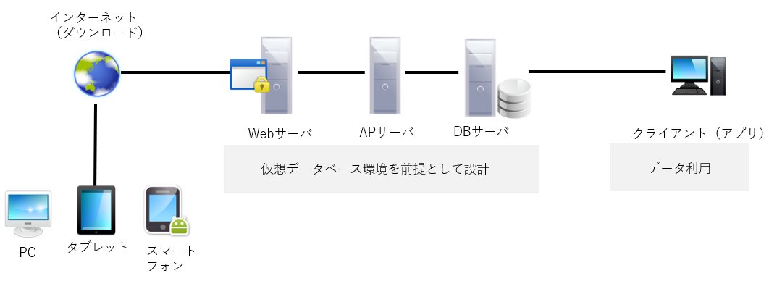

業務フロー図【第2案】

Rct(仮)
ユーザー
タイピング訓練
反復学習支援

トラブル
シューティング
ベンダー
運用・保守
記録・参照
開発

DB
アプリ管理者
運用・保守

業務フロー図【第1案】没
区分 | ユーザー対応（フロントエンド仕様） | 内部業務（開発、バックエンド仕様） | システム管理 （アプリの保守、運用 概要） | 製造担当

アプリ管理者
向上支援 タイピング能力
①タイピング
訓練
❶-1.評価、記録処理

ユーザー
❶-2.評価
Rct(仮)
評価機能作成
❶-3.記録

②登録
プログラマー
（電子学習帳） 暗記学習効率化支援
問題抽出

❷.登録処理
登録機能作成

DB作成
報告
記録、評価の可視化
③閲覧

❸-2.表示
❸-1.DB処理

DB
データアナリスト
指標分析

注文書

注文書
受領

注文情報入力
受注
処理

受領
DB

注文確認
作業指示

出荷
製造

出荷
処理

DB

